Single playing
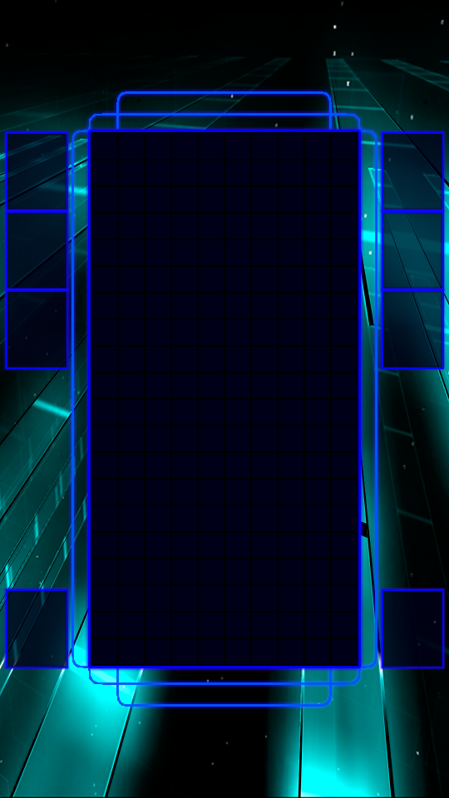
 | SINGLE PLAYER
 |  |  | bảng điểm

 |  |  | Cột power |  | Ghi càng nhiều điểm Power càng tăng. Sau khi full power chuyển sang chế độ TĂNG TỐC trong 20s
Hold |  | nExt |  |  | MÁch nhỏ: để có thật nhiều điểm, bạn hãy ghi điểm thật nhanh để TĂNG TỐC NHIỀU LẦN
 |  |  |  |  | MÁch nhỏ: Ghi nhiều điểm cùng lúc để có Power nhanh nhất.

 |  |  | Ghi điểm | Hiệu ứng bể gạch
 |  |  |  | thu vụn gạch lên điểm

cIrcle |  | Item
 |  |  | Thanh thời gian

